Sheet1
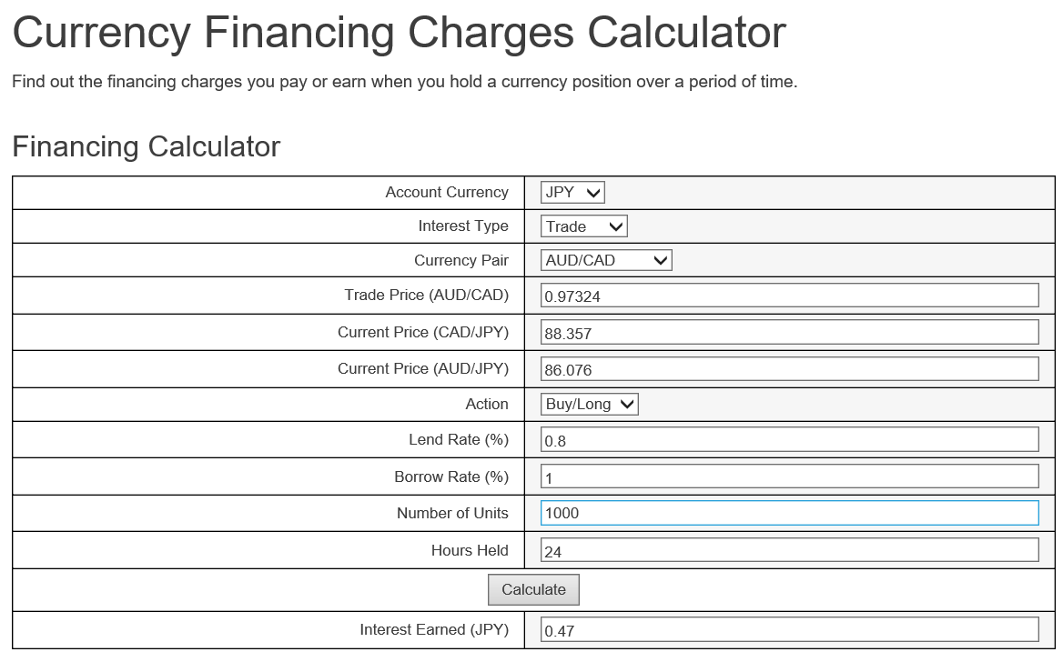
金利計算手順

1、 | 計算サイト表示
 | https://www.oanda.com/forex-trading/analysis/financing-calculator
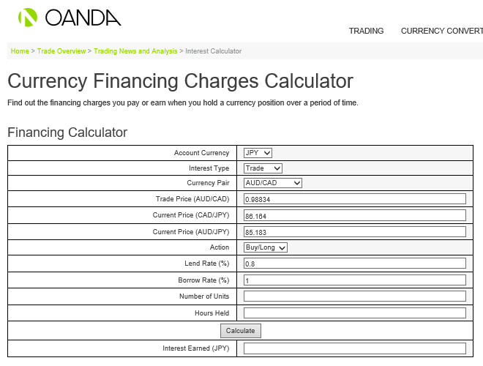

 |  | 【金利シュミレーターの説明】
 |  | Account Currency： JPY をご選択ください
 |  | Interest Type： Trade をご選択ください
 |  | Currency Pair： 任意の通貨ペアを選択してください
 |  | Trade Price ： 約定レートをご入力ください
 |  | Current Price： スワップ付与時のレートをご入力ください
 |  | Action： ポジションの売買種別をご選択ください
 |  | Lend Rate： 表示されているままの利率をご使用ください
 |  | Borrow Rate： 表示されているままの利率をご使用ください
 |  | Number of Units： 保有数量を入力してください （例： 1000ドルのお取引は「1000」をご入力ください）
 |  | Hours Held： 保有時間を入力してください。1日あたりのスワップを算出するには「24」とご入力ください。

